FICHA
FOTO MUESTRA |  | DESCRIPCIÓN

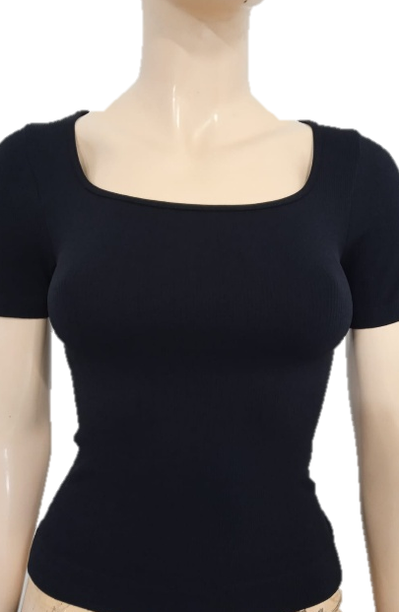 |  | BLUSA CUELLO CUADRADO MANGA CORTA

 |  | (BLUSA Y MANGA)

 |  | TALLA: | CHICA |  |  | MEDIANA |  |  | GRANDE

 |  | PIEZA: | CUERPO/MANGA

 |  | CÓDIGOS: | O900C30C |  |  | C900C28M |  |  | C900C35G

 |  | PESO + 10%: | 173.8 |  | grs | 193.6 |  | grs | 207.9 |  | grs

 |  | TIEMPO: | 0:06:30 |  | min | 0:07:35 |  | min | 0:04:43 |  | min

ENHEBRADO

TIPO DE MAQUINA |  |  | CIXING |  |  | EVO |  |  | SANTONI TOP2V

% | MATERIAL |  | G.HILO | SIS. |  | G.HILO | SIS. |  | G.HILO | SIS. |  | +

54.0% | LICRA YUKI |  | #2 | TODOS |  | #2 | TODOS |  | #2 | TODOS
 | 20/70/68
46.0% | NYLON |  | #5 | TODOS |  | #6 | TODOS |  | #6 | TODOS
 | 70/68
REMATE | GUATEMALA |  | NO LLEVA |  |  | NO LLEVA |  |  | #3 | #6

Produccion

 |  | CHICA | MEDIANA | GRANDE |  |  |  | CHICA | MEDIANA | GRANDE |  |  |  | CHICA | MEDIANA | GRANDE
 |  | 25 AL 30 AGOSTO |  |  |  |  |  | 25 AL 30 AGOSTO |  |  |  |  |  | 25 AL 30 AGOSTO
 |  | O900C30C | C900C28M | C900C35G |  |  |  | O900C30C | C900C28M | C900C35G |  |  |  | O900C30C | C900C28M | C900C35G
 |  | 0:06:30 | 0:07:35 | 0:04:43 |  |  |  | 0:06:30 | 0:07:35 | 0:04:43 |  |  |  | 0:06:30 | 0:07:35 | 0:04:43
 |  | 0:06:17 | 0:04:56 | 0:04:37 |  |  |  | 0:06:17 | 0:04:56 | 0:04:37 |  |  |  | 0:06:17 | 0:04:56 | 0:04:37
 |  | NEGRO |  |  |  |  |  | BLANCO |  |  |  |  |  | OLIVO
 | X Hr | 8.5 | 7.5 | 12 |  |  | X Hr | 8.5 | 7.5 | 12 |  |  | X Hr | 8.5 | 7.5 | 12
 | x 16hrs | 93 | 90 | 144 | 327 |  | x 12hrs | 93 | 90 | 144 | 327 |  | x 12hrs | 93 | 90 | 144 | 327
 | pedido | 328 | 345 | 408 | 1081 |  | pedido | 162 | 102 | 168 | 432 |  | pedido | 266 | 380 | 540 | 1186
Jueves | 2025-07-17 | 100 |  | 85 | 185 | Lunes | 2025-07-14 |  |  | 85 | 85 | lunes | 2025-07-21 | 100 |  | 85 | 185
Viernes | 2025-07-18 |  | 95 |  | 95 | Martes | 2025-07-15 |  | 102 | 83 | 185 | Martes | 2025-07-22 | 166 |  |  | 166
Sábado | 2025-07-19 |  |  |  |  | Miércoles | 2025-07-16 | 162 |  |  | 162 | miercoles | 2025-07-23 |  |  | 85
Domingo | 2025-07-20 |  |  |  |  | Jueves | 2025-07-17 |  |  |  | 0 | jueves | 2025-07-24 |  |  | 85
Lunes | 2025-07-21 | 28 | 95 | 85 | 208 | Viernes | 2025-07-18 |  |  |  | 0 | viernes | 2025-07-25 |  |  |  | 0
Martes | 2025-07-22 | 100 | 95 |  | 195 | Sábado | 2025-07-19 |  |  |  | 0 | sábado | 2025-07-26 |  |  |  | 0
Miércoles | 2025-07-23 | 100 |  | 85 | 185 | Domingo | 2025-07-20 |  |  |  | 0 | domingo | 2025-07-27 |  |  |  | 0
Jueves | 2025-07-24 |  |  | 68 | 68 |  |  | 162 | 102 | 168 | 432 |  |  | 266 | 0 | 255 | 521

 |  | 328 | 285 | 323 | 936

 |  | CHICA | MEDIANA | GRANDE |  |  |  | CHICA | MEDIANA | GRANDE |  |  |  | CHICA | MEDIANA | GRANDE
 |  | 1 AL 10 SEPTIEMBRE |  |  |  |  |  | 1 AL 10 SEPTIEMBRE |  |  |  |  |  | 1 AL 10 SEPTIEMBRE
 |  | O900C30C | C900C28M | C900C35G |  |  |  | O900C30C | C900C28M | C900C35G |  |  |  | O900C30C | C900C28M | C900C35G
 |  | 0:06:30 | 0:07:35 | 0:04:43 |  |  |  | 0:06:30 | 0:07:35 | 0:04:43 |  |  |  | 0:06:30 | 0:07:35 | 0:04:43
 |  | 0:06:17 | 0:04:56 | 0:04:37 |  |  |  | 0:06:17 | 0:04:56 | 0:04:37 |  |  |  | 0:06:17 | 0:04:56 | 0:04:37
 |  | NEGRO |  |  |  |  |  | BLANCO |  |  |  |  |  | OLIVO
 | X Hr | 8.5 | 7.5 | 12 |  |  | X Hr | 8.5 | 7.5 | 12 |  |  | X Hr | 8.5 | 7.5 | 12
 | x 16hrs | 93 | 90 | 144 | 327 |  | x 16hrs | 136 | 120 | 192 | 448 |  | x 16hrs | 136 | 120 | 192
 | pedido | 173 | 189 | 234 | 596 |  | pedido | 296 | 313 | 689 | 1298 |  | pedido | 120 | 149 | 205
Lunes | 2025-07-21 | 73 |  |  | 73 | Martes | 2025-07-22 | 100 | 95 |  | 195 | lunes | 2025-07-21
Martes | 2025-07-22 |  |  |  | 0 | Miércoles | 2025-07-23 |  | 95 |  | 95 | Martes | 2025-07-22
Miércoles | 2025-07-23 |  |  |  |  | Jueves | 2025-07-24 | 96 | 123 |  | 219 | miercoles | 2025-07-23
Jueves | 2025-07-24 |  |  |  |  | Viernes | 2025-07-25 |  |  |  | 0 | jueves | 2025-07-24 | 120 | 54
Viernes | 2025-07-25 |  |  |  | 0 | Sábado | 2025-07-26 |  |  |  | 0 | viernes | 2025-07-25
Sábado | 2025-07-26 |  |  |  | 0 | Domingo | 2025-07-27 |  |  |  | 0 | sábado | 2025-07-26
Domingo | 2025-07-27 |  |  |  | 0 | Lunes | 2025-07-28 |  |  |  | 0 | domingo | 2025-07-27
 |  | 73 | 0 | 0 | 73 |  |  | 196 | 313 | 0 | 509 |  |  | 120 | 54 | 0

